表紙
平成２８年度
愛知県ソフトバレーボール連盟
春季フェスティバル

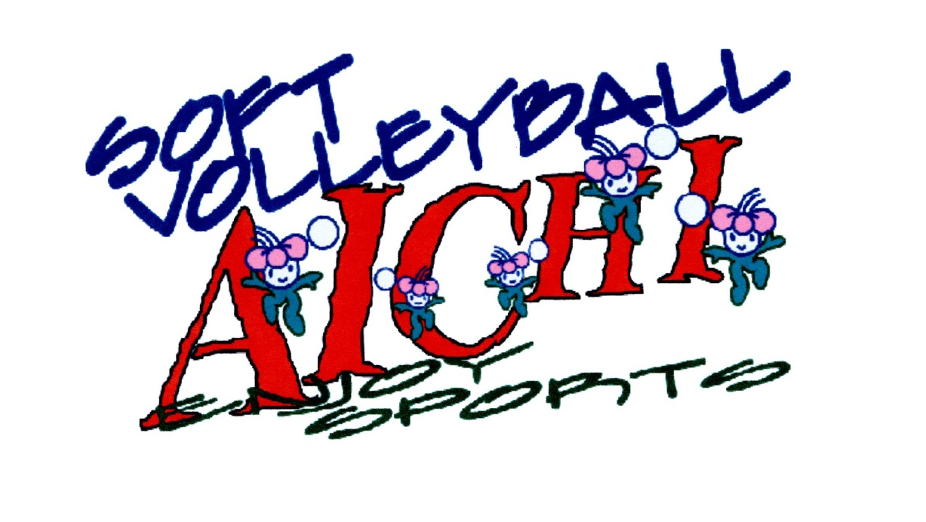

 |  | 開催日 | 平成２８年６月１９日(日)
 |  | 会 場 | 名古屋市 千種スポーツセンター
 |  |  | 千種区星ヶ丘山手121
 |  | 電 話 | 052-782-0700

 | 主 催 |  | 愛知県バレーボール協会
 |  |  | 愛知県ソフトバレーボール連盟
 | 主 管 |  | 愛知県ソフトバレーボール連盟 名古屋支部
 | 後 援 |  | 愛知県教育委員会 名古屋市教育委員会
 |  |  | （公財）愛知県体育協会
 | 協 賛 |  | （株）モルテン

